お申し込みについてのお願い
 | 令和8（2026)年度 健康診断のお申し込みについて

お申し込みに際しまして、以下の事項をご確認いただきますようお願い申し上げます。

１. お申し込み書類について（全員）
健康診断受診者名簿
・ | を記入し、ご提出ください。

・ | 別シートにて健診の内容、オプションの費用等が記載してありますのでご確認ください。
 | データでの入力等が難しい場合は邑智病院までご連絡だください。

２. 健診についてのお願い （協会けんぽの方はすべて、それ以外の方は２～５までをご参照ください）

１） | 「生活習慣病予防健診」を受けられる方へ（協会けんぽの方）

・ | 生活習慣病予防健診はセット健診ですので、全項目受診が前提です。
 | 胃カメラは、以下の項目を除き実施をして頂きます。
 | ➀治療中（医師からの指示）
 | ②受診前に他の健診等で検査を実施している場合
協会けんぽの情報を確認する場合はこちらをクリック
 | ③アレルギー、妊産婦等
 | ➀～③に該当する場合は、「受診者名簿」の備考欄に胃カメラを実施しない理由をご記入
 | ください。該当しない場合は胃カメラの実施をお願いいたします。
 | ※当院はバリウム検査を実施しておりません。

・ | 令和8年度より、付加健診が「節目健診」と名称変更されました。
 | 詳しくは右記の「協会けんぽホームページ」をクリックし内容をご確認ください。 |  |  |  | → | 協会けんぽホームページ
 | （受診年度において40歳、45歳、50歳、55歳、60歳、65歳、70歳の方） |  |  |  | → | 協会けんぽ年齢別早見表

・ | 保険資格確認のため、「受診者名簿」には保険者番号・保険証記号・保険証番号を
 | ご記入ください。

２） | 胃カメラを中止する場合の注意点
・ | 中止の場合は、原則検査日の１週間前までにご連絡ください。

・ | 胃カメラは、医療安全上、１日の実施人数の上限を設けております。
 | 胃カメラのご希望が多いため、希望日にお取りすることが出来ない場合があります。

 | 体調不良等を除き、キャンセル及び日程変更についてはなるべくお控えいただきますようお願いします。

３） | 子宮頸がん検診を受けられる方へ
 | 当院は、子宮頸がん検診の検査を子宮頸部細胞診を原則としております。
 | HPV検査を行う場合もございます。

4） | オプション検査お申し込みの注意点
・ | オプション検査をご希望の場合は、原則申込時か健診日３日前までにご連絡ください。

５） | 女性で生理中の方については尿検査、便検査は延期とさせていただきます。 生理終了３日後を目途に当院臨床検査科にお声がけください。 検便キットについては、未使用のものがあればそれを使用いただき、使用済みの場合はドック当日に臨床検査科スタッフにお声がけいただき新しいキットを受け取ってください。 健診日の変更をご希望の場合はそのことが分かった時点でご連絡ください。

 | ■お申し込み・お問い合わせ先
 |  | 公立邑智病院 | 電話 | （０８５５） ９５ー２１１１
 |  | 医事経営課医事係 | FAX | （０８５５） ９５－２３１３
 |  | 受付時間 | 平日 8：30～17：00
 |  | メール：data-post@ohchihospital.jp

健康診断料金表
 | 健康診断 項目・料金表 |  |  |  |  | 1.1
種類 |  | 申込番号 | 料金（税込） | 説明 |  | 税抜き | 税込
人間ドック |  |  | 39,182 | 基本健診 ・身体計測（体重、身長、腹囲、血圧、視力）、聴力、尿検査、血液検査、心電図、胸部X線、腹部超音波、診察 |  | 35620 | 39,182
事業所健診A |  |  | 13,805 | 労働安全衛生規則に基づく健診 ・身体計測（体重、身長、腹囲、血圧、視力）、聴力、尿検査、血液検査、心電図、胸部X線、診察 |  | 12,550 | 13,805
事業所健診Ｂ |  |  | 7,337 | 労働安全衛生規則に基づく健診 ・身体計測（体重、身長、腹囲、血圧、視力）、聴力、尿検査、胸部X線、診察 |  | 6,670 | 7,337
事業所健診Ｃ |  |  | 5,027 | 労働安全衛生規則に基づく健診 ・身体計測（体重、身長、腹囲、血圧、視力）、聴力、尿検査診察 |  | 4,570 | 5,027
事業所健診D |  |  | 4,587 | 労働安全衛生規則に基づく健診 ・身体計測（体重、身長、腹囲、血圧、視力）、尿検査診察 |  | 4,170 | 4,587
人間ドック オプション | 脳ドック検査（頭部MRI） | ① | 19,800 | 脳梗塞、脳腫瘍（がん）、血管異常を見る検査です |  | 18,000 | 19,800
 | 肺がん検査（CT） | ② | 11,000 | 肺の病気を見つけるための検査です |  | 10,000 | 11,000
 | 骨粗しょう症検査 | ③ | 2,750 | X線を利用し骨折のリスクを確認する検査です ※協会けんぽの方で40歳以上の女性（偶数年）は助成対象 |  | 2,500 | 2,750
 | 頸動脈超音波検査 | ④ | 4,950 | 脳梗塞の原因となる頸動脈のつまり具合を確認する検査です |  | 4,500 | 4,950
 | 甲状腺超音波検査 | ⑤ | 3,300 | 甲状腺の大きさ、腫瘍の有無を確認する検査です |  | 3,000 | 3,300
 | 前立腺がん血液検査（PSA） | ⑥ | 2,200 | 前立腺（男性のみ）の病気を有無を確認する検査です。 |  | 2,000 | 2,200
 | 消化器がん血液検査（CEA） | ⑦ | 2,200 | 大腸、胃、肺、乳がんなどがんに関わる数値を確認する検査です |  | 2,000 | 2,200
 | 甲状腺ホルモン血液検査 | ⑧ | 2,200 | ホルモンの分泌異常がないか確認する検査です |  | 2,000 | 2,200
 | 肺がん血液検査 | ⑨ | 2,200 | 肺がんの腫瘍の数値を確認する検査です | 新規 | 2,000 | 2,200
 | すい臓がん血液検査 | ⑩ | 2,200 | すい臓がんの腫瘍の数値を確認する検査です | 新規 | 2,000 | 2,200
 | 肝臓がん血液検査 | ⑪ | 2,200 | 肝臓がんの腫瘍の数値を確認する検査です | 新規 | 2,000 | 2,200
 | 卵巣がん血液検査 | ⑫ | 2,200 | 卵巣がんの腫瘍の数値を確認する検査です | 新規 | 2,000 | 2,200
 | 血中ヘリコバクターピロリ抗体検査 | ⑬ | 2,200 | ピロリ菌（胃炎や胃がん等の原因）の有無を確認する検査です |  | 2,000 | 2,200
 | アレルギー血液検査 | ⑭ | 14,300 | 食物、動物、花粉等３９種類のアレルギーの原因になりやすい項目をまとめて確認する検査です（下記詳細参照） | 新規 | 13,000 | 14,300
 | 男性がん検査パック | ⑮ | 9,900 | CEA,CYFRA,CA19-9,AFP,PSAのセット検査です | 新規 | 9,000 | 9,900
 | 女性がん検査パック | ⑯ | 9,900 | CEA,CYFRA,CA19-9,AFP,CA125のセット検査です | 新規 | 9,000 | 9,900
 | 動脈硬化検査（血圧脈波） | ⑰ | 1,100 | 血圧脈波検査にて動脈のつまり具合を確認する検査です |  | 1,000 | 1,100
 | 呼吸機能検査 | ⑱ | 3,300 | 呼吸機能を確認する検査です |  | 3,000 | 3,300
 | 乳がん検査 | ⑲ | 11,308 | マンモグラフィ検査、触診で乳房の異常がないか確認します ※市町村・協会けんぽ（年齢）によっては助成対象となります |  | 10,280 | 11,308
 | 子宮がん検査（細胞診、HPV含む） | ⑳ | 12,738 | 細胞診、触診で子宮の異常がないか確認します ※市町村・協会けんぽ（年齢）によっては助成対象となります |  | 11,580 | 12,738
 | 睡眠時無呼吸検査 | ㉑ | 7,700 | 睡眠時の無呼吸具合を確認する検査です |  | 7,000 | 7,700
 | 歯科検診 | ㉒ | 4,400 | 歯周病等の確認をします | 新規 | 4,000 | 4,400
 | 胃カメラ時の鎮静 | ㉓ | 2,750 | 麻酔をかけることで胃カメラ時の不快感を軽減します ※当日、車の運転を運転される方は不可 |  | 2,500 | 2,750
 | 歯科検診 |  | 4,400 |  | 新規 | 4,000 | 4,400
 | 乳がん検診 |  | 11,308 |  |  | 10,280 | 11,308
 | 子宮がん検診（細胞診） |  | 6,721 |  |  | 6,110 | 6,721
 | 子宮がん検診（HPV） |  | 12,738 |  |  | 11,580 | 12,738
【アレルギー検査詳細】
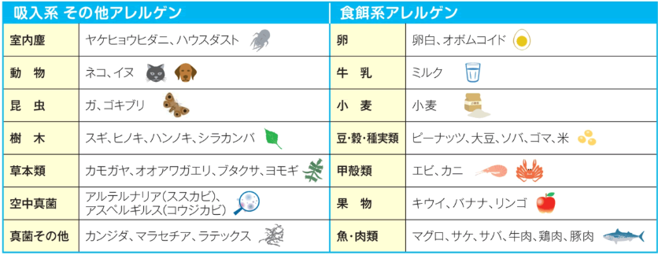

健康診断申込書（事業所）
令和８（2026）年度 健康診断申込書（事業所）
※網掛け欄はプルダウンを選択。選択肢がない場合は直接入力してください
事業所住所 （案内・請求送付先） |  | 〒 |  |  |  |  |  | 保険者番号 |  |  | 保険証記号

事業所名 |  |  |  |  |  | ご担当者様氏名 |  | 費用の請求方法
電話番号 |  |  |  |  | FAX番号
生活習慣病予防健診の場合記入

 | ID ※病院記載 | ﾌﾘｶﾞﾅ | 保険証 番号 | 性別 | 生年月日 | 年齢 | 健診種別 | 胃カメラ | 節 目 | 乳がん | 子宮頸がん | オプション | ｼﾞｮｲﾒｲﾄ券 | 健診 希望日 | 備考欄
 |  | 氏名
1 |  |  |  |  | SH

2 |  |  |  |  | SH

3 |  |  |  |  | SH

4 |  |  |  |  | SH

5 |  |  |  |  | SH

6 |  |  |  |  | SH

7 |  |  |  |  | SH

8 |  |  |  |  | SH

9 |  |  |  |  | SH

10 |  |  |  |  | SH

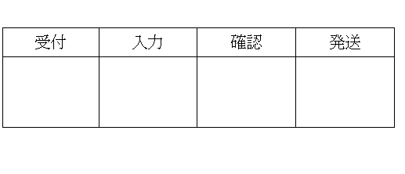
 | ◎ 生活習慣予防健診対象者は35歳以上又は20歳、25歳、30歳の方となっています。
 | ◎ 節目健診、乳がん・子宮がん健診は年齢により助成されます
 | ◎ オプション欄には別紙「健康診断項目・料金表」に記載している申込番号を記入してください。
 | ※オプションの変更・追加がある場合は検診日３日前までに邑智病院（0855-95-2111）までご連絡ください。

